TONG_HOP_VAT_TU_ORDER
BẢNG THỐNG KÊ VẬT TƯ ĐẶT HÀNG HỆ NEO BÈ — HỒ HUỔI VANH (phương án chốt 12/10/2026 + cáp 2 nhánh chữ Y)
Lấy số từ engine tính toán (gió 20 m/s): 222 dây (175 dây bờ, 47 dây đáy), 178 cọc khoan nhồi D350 tại 175 điểm neo bờ (3 điểm cọc đôi), 36 đế BTCT + 144 vít xoắn. Mỗi dây chia 2 nhánh 3,5 m tại tấm chia tam giác, góc giữa 2 nhánh 60°, 2 bích bè cách nhau 3,50 m.
Chưa gồm: kết cấu bè pin, phao nổi, hộp gia cường tai neo trên bè (xem bảng thống kê vật tư bè), khảo sát, thử tải, vận chuyển.

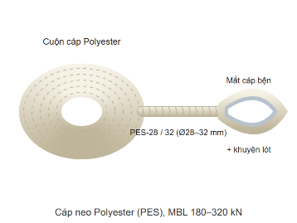
STT | TÊN HẠNG MỤC VẬT TƯ | HÌNH MINH HỌA | QUY CÁCH KỸ THUẬT | ĐVT | KHỐI LƯỢNG THIẾT KẾ | HAO HỤT / DỰ PHÒNG | KHỐI LƯỢNG ĐẶT HÀNG | NGUỒN / GHI CHÚ
I | CÁP NEO POLYESTER (cắt theo bảng chiều dài, mỗi mắt cáp tính thêm 1 m dây bện)
1 | Cáp chính dây bờ PES-28 |  | Polyester PES-28, MBL 235 kN, bện 8–12 tao, chống UV | md | 517.7 | 5% | 543.6 | 27 dây; từ tấm chia Y tới chốt cọc bờ (dài nhất ở MNC)
2 | Cáp chính dây bờ PES-32 |  | Polyester PES-32, MBL 305 kN, bện 8–12 tao, chống UV | md | 1,454.3 | 5% | 1,527.0 | 55 dây; từ tấm chia Y tới chốt cọc bờ (dài nhất ở MNC)
3 | Cáp chính dây bờ PES-36 |  | Polyester PES-36, MBL 385 kN, bện 8–12 tao, chống UV | md | 974.4 | 5% | 1,023.1 | 46 dây; từ tấm chia Y tới chốt cọc bờ (dài nhất ở MNC)
4 | Cáp chính dây bờ PES-40 |  | Polyester PES-40, MBL 475 kN, bện 8–12 tao, chống UV | md | 1,642.2 | 5% | 1,724.3 | 47 dây; từ tấm chia Y tới chốt cọc bờ (dài nhất ở MNC)
5 | Cáp chính dây đáy PES-28 |  | Polyester PES-28, MBL 235 kN | md | 86.5 | 5% | 90.8 | 3 dây; tới tai neo đế (dài nhất ở MNLKT). ĐO CAO ĐỘ ĐÁY trước khi cắt
6 | Cáp chính dây đáy PES-32 |  | Polyester PES-32, MBL 305 kN | md | 213.3 | 5% | 224.0 | 13 dây; tới tai neo đế (dài nhất ở MNLKT). ĐO CAO ĐỘ ĐÁY trước khi cắt
7 | Cáp chính dây đáy PES-40 |  | Polyester PES-40, MBL 475 kN | md | 574.2 | 5% | 602.9 | 31 dây; tới tai neo đế (dài nhất ở MNLKT). ĐO CAO ĐỘ ĐÁY trước khi cắt
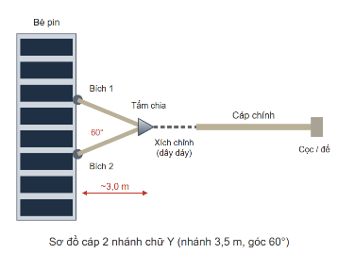
8 | Cáp nhánh chữ Y PES-24 |  | Polyester PES-24, MBL 172 kN, mỗi dây 2 nhánh × 3,5 m chốt–chốt | md | 330.0 | 5% | 346.5 | 60 nhánh (BÈ 3); xem sheet KiemTra_Nhanh
9 | Cáp nhánh chữ Y PES-28 |  | Polyester PES-28, MBL 235 kN, mỗi dây 2 nhánh × 3,5 m chốt–chốt | md | 1,254.0 | 5% | 1,316.7 | 228 nhánh (BÈ 1, BÈ 4); xem sheet KiemTra_Nhanh
10 | Cáp nhánh chữ Y PES-36 |  | Polyester PES-36, MBL 385 kN, mỗi dây 2 nhánh × 3,5 m chốt–chốt | md | 858.0 | 5% | 900.9 | 156 nhánh (BÈ 2); xem sheet KiemTra_Nhanh
II | CỌC KHOAN NHỒI D350 VEN BỜ
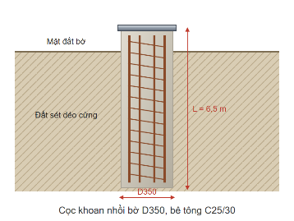
11 | Khoan tạo lỗ cọc D350 (có ống vách) |  | D350, tổng dài mỗi cọc 6,6 m | md | 1,174.8 | 0% | 1,174.8 | 178 cọc (175 điểm, cọc đôi ở BÈ 1, BÈ 2); 163/175 điểm đất thấp hơn MNDB → thi công mùa nước thấp
12 | Bê tông cọc |  | C25/30, đá 1×2, đổ tại chỗ bằng ống tremie | m³ | 113.0 | 5% | 118.7 | Engine: thể tích hình học
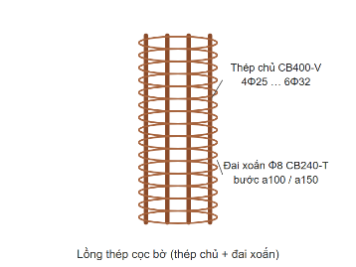
13 | Thép chủ lồng cọc CB400-V, CB500-V |  | 6Φ28, 6Φ25 | kg | 32,868 | 3% | 33,855 | Engine (theo bè: 6Φ25, 6Φ28)
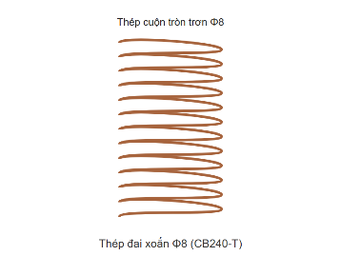
14 | Thép đai xoắn CB240-T |  | Đai xoắn Φ8 a150 | kg | 2,883 | 5% | 3,028 | Engine
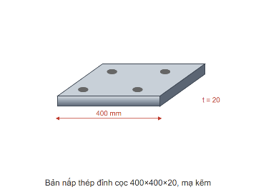
15 | Bản mã đầu cọc mạ kẽm (cọc đơn và đài cọc đôi) |  | SS400 400×400×20 | tấm | 175 | 2% | 179 | 172 đầu cọc đơn + 3 đài cọc đôi; thiết kế sơ bộ src/lib/calc/shorePileHead.ts (γ = 1.2, T của loại cọc: lực của bè, hoặc lực thiết kế của cọc đơn ở điểm dây nhẹ), mức sử dụng lớn nhất 0,98
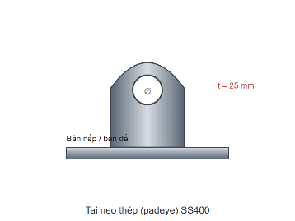
16 | Tai neo đầu cọc / đài (padeye) |  | SS400 t = 25, rộng 200, lỗ chốt Ø32 / Ø36 / Ø39 / Ø46 (= chốt ma-nê + 4 mm); tim chốt cách mặt đất 100 mm; hàn góc 10 mm hai phía | cái | 175 | 2% | 179 | 1 cái mỗi điểm neo, chịu cả T của dây (tới 146,8 kN); ma-nê 8.5 / 9.5 / 12 / 17 t
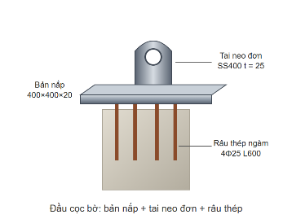
17 | Thép neo bản mã vào bê tông |  | 4Φ22 CB400-V L = 600 mỗi bản mã | thanh | 700 | 2% | 714 | Theo thiết kế đầu cọc (H-6, H-7)
18 | Đài cọc đôi BTCT đổ tại chỗ | (chưa có hình) | C25/30; 1700×650×700 (dài × rộng × cao), 2 cọc D350 cách 1050 mm; 3Φ16 mỗi mặt chịu kéo, 4Φ12 cấu tạo, đai Φ10 a150; thép chủ cọc móc 90° vào đài | m³ | 2.4 | 5% | 2.5 | 3 điểm cọc đôi; thiết kế sơ bộ src/lib/calc/twinPileCap.ts (TC-1…TC-4), mức sử dụng lớn nhất 0,97; đỉnh đài ngang mặt đất
19 | Thép đài cọc đôi | (chưa có hình) | CB400-V Φ16, Φ12 + đai CB240-T Φ10 | kg | 114 | 5% | 120 | twinPileCap.ts
III | ĐẾ NEO ĐÁY BTCT + VÍT XOẮN
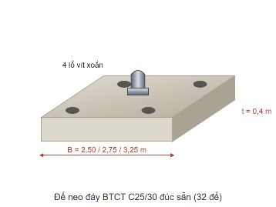
20 | Bê tông đế đúc sẵn |  | C25/30 chống thấm; 36 đế 2,50 m; dày 0,4 m | m³ | 89.3 | 3% | 92.0 | 36 đế, đế nặng nhất 6,4 t khi cẩu
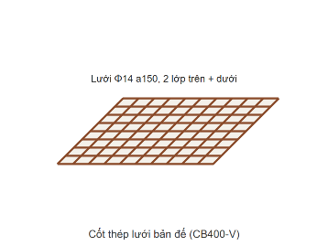
21 | Thép bản đế |  | Φ12 a200 | kg | 4,299 | 3% | 4,428 | Engine (kiểm tra SV-6)
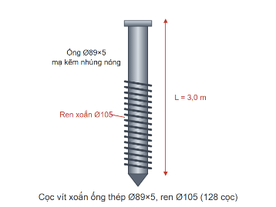
22 | Vít xoắn ống thép mạ kẽm |  | Ống Ø89×5, ren Ø105, ngàm 3 m; 4 vít/đế | md | 532.8 | 5% | 559.4 | 144 vít
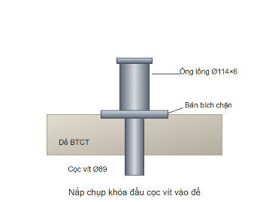
23 | Nắp chụp khóa đầu vít vào đế |  | Ống lồng Ø114×6 + bản bích chặn | bộ | 144 | 0% | 144 | Chưa thiết kế chi tiết
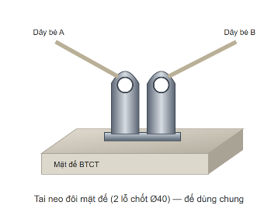
24 | Tai neo mặt đế (bản mã + tai + thép neo, 1 bộ mỗi dây) |  | Bản mã SS400 400×400×20, tai t = 25 lỗ Ø32 / Ø36, 4Φ22 L = 350–350 móc vào lưới đáy đế; hàn góc 10 mm (47 bộ) hai phía; đặt sẵn khi đúc đế | bộ | 47 | 2% | 48 | 11 đế dùng chung có 2 bộ, 25 đế đơn có 1 bộ; tính cho lực lớn nhất của chính dây, cáp dốc tới 27° (có thành phần nhổ); mức sử dụng lớn nhất 0,95
IV | PHỤ KIỆN CHẠC CHỮ Y TẠI BÈ
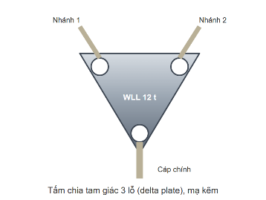
25 | Tấm chia tam giác 3 lỗ (delta plate) WLL 12 t |  | Thép tấm mạ kẽm nhúng nóng, WLL 12 t, 3 lỗ chốt | cái | 144 | 2% | 147 | 1 tấm mỗi dây; chọn thay cho vòng khuyên vì mỗi mắt cáp có lỗ riêng
26 | Tấm chia tam giác 3 lỗ (delta plate) WLL 17 t |  | Thép tấm mạ kẽm nhúng nóng, WLL 17 t, 3 lỗ chốt | cái | 78 | 2% | 80 | 1 tấm mỗi dây; chọn thay cho vòng khuyên vì mỗi mắt cáp có lỗ riêng
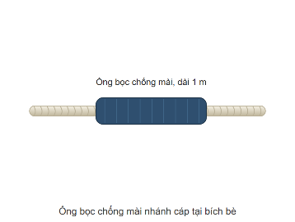
27 | Ống bọc chống mài nhánh cáp tại bích |  | Ống bọc polyurethane / vải bọc cáp, dài 1 m | đoạn | 444 | 5% | 467 | Chỗ nhánh cáp cọ mép phao, khung thép
V | MA-NÊ, KHUYÊN LÓT, TĂNG ĐƠ, XÍCH
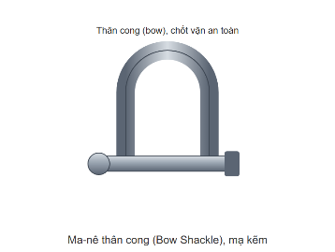
28 | Ma-nê thân cong WLL 6.5 t (cáp chính) |  | Thép rèn mạ kẽm, chốt an toàn (bulông + đai ốc + chốt chẻ) | cái | 60 | 3% | 62 | 2 cái mỗi dây: tại tấm chia Y và tại cọc / đế; WLL ≥ T_max của bè
29 | Ma-nê thân cong WLL 12 t (cáp chính) |  | Thép rèn mạ kẽm, chốt an toàn (bulông + đai ốc + chốt chẻ) | cái | 228 | 3% | 235 | 2 cái mỗi dây: tại tấm chia Y và tại cọc / đế; WLL ≥ T_max của bè
30 | Ma-nê thân cong WLL 17 t (cáp chính) |  | Thép rèn mạ kẽm, chốt an toàn (bulông + đai ốc + chốt chẻ) | cái | 156 | 3% | 161 | 2 cái mỗi dây: tại tấm chia Y và tại cọc / đế; WLL ≥ T_max của bè
31 | Ma-nê thân cong WLL 4.75 t (nhánh) |  | Thép rèn mạ kẽm, chốt an toàn | cái | 60 | 3% | 62 | 2 cái mỗi dây, tại tấm chia; WLL ≥ 0,7 T. Đầu nhánh phía bè móc thẳng vào ma-nê chữ U Mibet làm bích (444 cái, đã tính ở bảng thống kê vật tư bè)
32 | Ma-nê thân cong WLL 9.5 t (nhánh) |  | Thép rèn mạ kẽm, chốt an toàn | cái | 228 | 3% | 235 | 2 cái mỗi dây, tại tấm chia; WLL ≥ 0,7 T. Đầu nhánh phía bè móc thẳng vào ma-nê chữ U Mibet làm bích (444 cái, đã tính ở bảng thống kê vật tư bè)
33 | Ma-nê thân cong WLL 12 t (nhánh) |  | Thép rèn mạ kẽm, chốt an toàn | cái | 156 | 3% | 161 | 2 cái mỗi dây, tại tấm chia; WLL ≥ 0,7 T. Đầu nhánh phía bè móc thẳng vào ma-nê chữ U Mibet làm bích (444 cái, đã tính ở bảng thống kê vật tư bè)
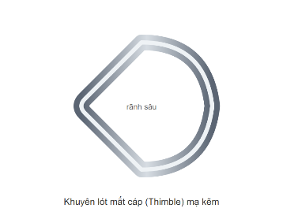
34 | Khuyên lót mắt cáp (thimble) |  | Thép mạ kẽm rãnh sâu, theo cỡ cáp | cái | 1,332 | 5% | 1,399 | 6 mắt mỗi dây: 2 cáp chính + 4 nhánh
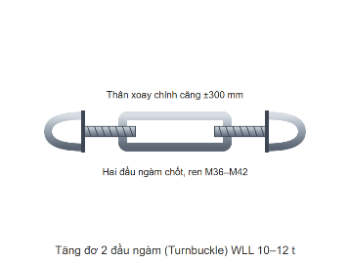
35 | Tăng đơ đầu cọc bờ WLL 10 t |  | Thép rèn mạ kẽm, 2 đầu ngàm, WLL ≥ 10 t, hành trình ±300 mm | bộ | 27 | 2% | 28 | Chỉnh độ căng dây bờ
36 | Tăng đơ đầu cọc bờ WLL 12 t |  | Thép rèn mạ kẽm, 2 đầu ngàm, WLL ≥ 12 t, hành trình ±300 mm | bộ | 101 | 2% | 104 | Chỉnh độ căng dây bờ
37 | Tăng đơ đầu cọc bờ WLL 17 t |  | Thép rèn mạ kẽm, 2 đầu ngàm, WLL ≥ 17 t, hành trình ±300 mm | bộ | 47 | 2% | 48 | Chỉnh độ căng dây bờ
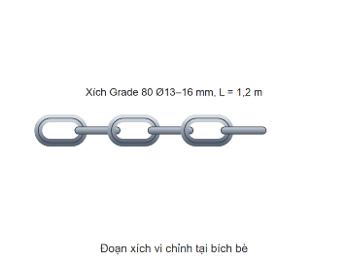
38 | Đoạn xích chỉnh chiều dài dây đáy Ø18 (WLL 10 t) |  | Xích Grade 80 Ø18 (WLL 10 t) mạ kẽm, L = 2,5 m | đoạn | 3 | 3% | 4 | Giữa tấm chia Y và mắt cáp chính dây đáy — chỉnh trên mặt nước mỗi khi mực nước đổi 1,0 m; dây đáy đổi chiều dài tới 1,7 m cả mùa (+0,5 m dư)
39 | Đoạn xích chỉnh chiều dài dây đáy Ø22 (WLL 15 t) |  | Xích Grade 80 Ø22 (WLL 15 t) mạ kẽm, L = 2,5 m | đoạn | 13 | 3% | 14 | Giữa tấm chia Y và mắt cáp chính dây đáy — chỉnh trên mặt nước mỗi khi mực nước đổi 1,0 m; dây đáy đổi chiều dài tới 1,7 m cả mùa (+0,5 m dư)
40 | Đoạn xích chỉnh chiều dài dây đáy Ø26 (WLL 21,2 t) |  | Xích Grade 80 Ø26 (WLL 21,2 t) mạ kẽm, L = 2,5 m | đoạn | 31 | 3% | 32 | Giữa tấm chia Y và mắt cáp chính dây đáy — chỉnh trên mặt nước mỗi khi mực nước đổi 1,0 m; dây đáy đổi chiều dài tới 1,7 m cả mùa (+0,5 m dư)
41 | Đoạn xích chỉnh dây bờ ngắn Ø18 (WLL 10 t) | (chưa có hình) | Xích Grade 80 Ø18 (WLL 10 t) mạ kẽm, L = 4,0 m | đoạn | 11 | 3% | 12 | Dây bờ đổi chiều dài quá hành trình tăng đơ (0,6 m) theo mực nước, tới 3,1 m: thêm đoạn xích nối tiếp tăng đơ
42 | Đoạn xích chỉnh dây bờ ngắn Ø22 (WLL 15 t) | (chưa có hình) | Xích Grade 80 Ø22 (WLL 15 t) mạ kẽm, L = 4,0 m | đoạn | 12 | 3% | 13 | Dây bờ đổi chiều dài quá hành trình tăng đơ (0,6 m) theo mực nước, tới 3,1 m: thêm đoạn xích nối tiếp tăng đơ
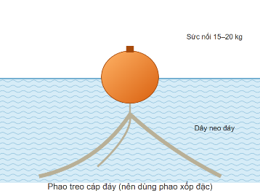
43 | Phao treo cáp đáy (TÙY CHỌN) |  | Phao xốp đặc chịu ngập ≥ 8 m, sức nổi 15–20 kg | quả | 0 | tùy chọn | 0 | Không bắt buộc, chưa tính toán; nếu dùng: 47 quả, treo cách đế 3 m
44 | Phao đánh dấu vị trí đế |  | Phao nhỏ có số hiệu, dây buộc riêng (không nối vào dây neo) | quả | 36 | 10% | 40 | Định vị khi thi công, bảo dưỡng; báo cho thuyền bè
VI | TỔNG THÉP HỆ NEO (chi tiết theo đường kính: sheet TongHop_Thep)
45 | Thép chủ cọc Φ25 CB400-V |  | CB400-V, thanh vằn | kg | 4,730 | 3% | 4,873 | Lồng thép cọc khoan nhồi (engine)
46 | Thép chủ cọc Φ28 CB400-V |  | CB400-V, thanh vằn | kg | 8,422 | 3% | 8,675 | Lồng thép cọc khoan nhồi (engine)
47 | Thép chủ cọc Φ28 CB500-V |  | CB500-V, thanh vằn | kg | 19,716 | 3% | 20,307 | Lồng thép cọc khoan nhồi (engine)
48 | Thép đai xoắn Φ8 |  | CB240-T, thép cuộn | kg | 2,883 | 5% | 3,028 | Cọc khoan nhồi (engine)
49 | Thép bản đế Φ12 |  | CB400-V (lưới đế) | kg | 4,299 | 3% | 4,428 | Đế BTCT (engine)
50 | Thép ống vít Ø89×5 | (chưa có hình) | Ống thép mạ kẽm nhúng nóng | kg | 5,519 | 5% | 5,795 | 10,36 kg/m
51 | Thép tấm bản mã + tai neo (đầu cọc, đài, đế) |  | SS400 mạ kẽm nhúng nóng | kg | 6,627 | 5% | 6,959 | 222 bộ
52 | Thép neo bản mã Φ22 |  | CB400-V | kg | 1,450 | 3% | 1,494 | 222 bộ × 4 thanh
53 | Thép đài cọc đôi | (chưa có hình) | CB400-V Φ16, Φ12; CB240-T Φ10 | kg | 114 | 5% | 120 | twinPileCap.ts
54 | TỔNG THÉP HỆ NEO | (chưa có hình) | Thép thanh + thép ống vít + thép tấm bản nắp | kg | 53,760 | theo từng loại | 55,679 | Chưa gồm nắp khóa vít, tấm chia (chưa có kích thước chi tiết)

